Hárok1
Názov materiálu | Otázka | Odpoveď/Špecifikácia
rýchlospojka L-hz 4 32115184 G1/8, kovová | ? | rýchlospojka 90° 4mm jedna strana zasúvacia rýchlospojka druha strana závit G1/8
Rýchlospojka L-hz 6 321115-146, kovová | 146? | ZRUŠENÉ
Rýchlospojka na hadicu 13x18,6+protikus | BAJONETOVÁ, STANDARD ? MOSADZ,NEREZ,NIKEL ? | ZRUŠENÉ
Rýchlospojka L-hz 321115-188 | ? | ZRUŠENÉ
Rýchlospojka L-hz 10 321115-1210 | ? | ZRUŠENÉ
Podložka PK 8-S49-T1 | ? | ZRUŠENÉ
Tesnenie klingerit AFG150 VÝMAZ | ? | ZRUŠENÉ
Gufero 10HH85x140x17,46 FP STEFA | ? | diferenciál Karosa
Gufero 85x140x15/16,5 CASSETE | ? | diferenciál Karosa
Gufero Rockwell A-1205-P-1732 | ? | gufero diferenciálu / Karosa - náprava Rockwell
Tesnenie pod veko ventilov Š706 RTO | ? | ZRUŠENÉ
Tes reinz SFM tl. 0,5 rozmer 1500x1500 | ? | ZRUŠENÉ
krúžok 170 VL V FKM 10019226 | ? | ZRUŠENÉ
krúžok CR MVR 1-90 10019125 | ? | ZRUŠENÉ
Súprava tes krúžk A/C TSP0695016 | ? | ZRUŠENÉ
Sada poistných krúžkov HR471 Afinis | Rozmer, hrúbka | 18 veľkostí poistných krúžkov podľa DIN 471 (STN 02 2930) od 5 do 35 mm, spolu 1050 kusov.
krúžok vymedzovací 8,8 | ? | kovový vymedzovací krúžok zvislého čapu Karosa
Hadica tlaková 8AK8BQ | ake koncovky, aké medium, pod akým tlakom, hadica v akej dĺžke? | ZRUŠENÉ
Hadica tlaková C6B95G | ake koncovky, aké medium, pod akým tlakom, hadica v akej dĺžke? | ZRUŠENÉ
Hadica tlaková 5YB79K | ake koncovky, aké medium, pod akým tlakom, hadica v akej dĺžke? | ZRUŠENÉ
Had tlak HANSAFLEX 8AK8BQ | ake koncovky, aké medium, pod akým tlakom, hadica v akej dĺžke? | PHD 210x600 AOL - dvojopletová hadica do 330BAR x 600mm dlžka hadide - koncovka hydraulická závt M18x1,5 L- lahka rada 18x1,5DKOL druhá koncovka
Had tlak HANSAFLEX C6B95G | ake koncovky, aké medium, pod akým tlakom, hadica v akej dĺžke? | PHD 210x600 AOL - dvojopletová hadica do 330BAR x dlzka 550mm koncovky aol a druhá aol 90 stupnové kolienko istý závit M18x1,5 L- lahka rada
Had tlak HANSAFLEX 5YB79K | ake koncovky, aké medium, pod akým tlakom, hadica v akej dĺžke? | PHD 210x600 AOL - dvojopletová hadica do 330BAR x dlzka 510 a to isté kolienko aol 90stup
Hadica FG100DN16 5/8 | ? | vysokotlaková gumená rozmer 24x16mm.
Hadica FG100DN13 1/2 | ? | vysokotlaková gumená rozmer 22x12,5 mm.
hadica s konc.16/10,15bar L25m 6302004 | aké koncovky, ake medium, v akej teplote, pod akym tlakom ? | GUMEX katalóg - Zahradná hadica CR Series s koncovkami, 10/16mm, dĺžka 25m, rýchlospojka ES - vsuvka ES - objímky, 15bar, PVC, -15°C/+60°C, modrá
hadica s konc.13,5/8,15bar L20m 6064003 | aké koncovky, ake medium, v akej teplote, pod akym tlakom ? | ZRUŠENÉ
Hadica silikónová SI 12,5x1000 | DN12 alebo DN13? | Hadica silikónová priemer 12,5x1000 - jeden kus
Had enerpac 700bar L=1,8m-rýchlospCH604 | aké mediu, pod akým tlakom v akej teplote? | ZRUŠENÉ
Hadica priem.8 SEMPERIT DN8 20Atm | aké medium, pod akym tlakom v akej teplote? | Tlak uvedený 20atm/bar, dôležitý priemer, vzduchová hadica
hadica 13x3,5 tepelne odolná I W 13/20 | aké medium, pod akym tlakom v akej teplote? | 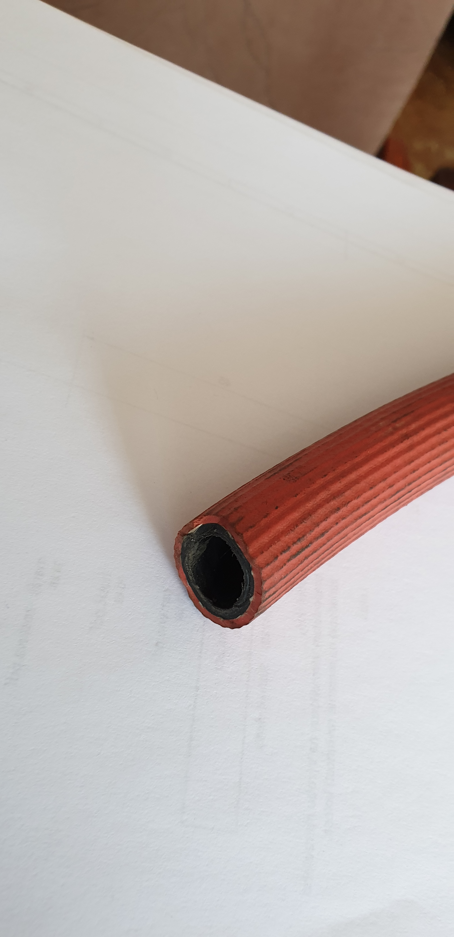 použitie ako ochrana prívodného kábla koľajovky
Hadica tlak. 13x18,6mm 15Bar/20°C | aké medium, pod akym tlakom v akej teplote? | Ako je uvedené v názve - hadica tlaková priemer 13x18,6mm, uvedený je tam aj tlak aj stupne
Hadica EPDM DNG 20 BAR ANTISTATIC pr.16 | ake medium, pod akym tlakom v akej teplote? | Ako je uvedené - tlak 20BAR, priemer 16, pracovná teplota -40°C/+120°C, EPDM, elektricky vodivá, hladká, čierna, výstuž je textilná priadza, ovinutie, duša aj obal odolávajú teplotám, slnečnému žiar., ozónu, poveternostným vplyvom
Hadicová prepojka 110x100 | Hadicový adapter z DN110 na DN100? Material? | ZRUŠENÉ
Hadica MVQ60/MPG35 priesvitná 6x8 | aké medium, pod akým tlakom v akej teplote ? | hadička priesvitná na ostrekovače
Hadica MVQ60/MPG35 priesvitná 10x12 | aké medium, pod akým tlakom v akej teplote ? | hadička priesvitná na ostrekovače
koleno vodné 16x80x280 90°Si | DN16, jedno ramoeno 80 druhé rameno 280? | DN16, jedno rameno 80 druhé rameno 280 uhol 90°
Hadica-redukcia 50/61x55/66x100 Si | redukcia z 50 na 55 dlžka 100? | redukcia z 50 na 55 dlžka 100
Hadica brzd.18154409045 440mm,závit-kole | ? | ZRUŠENÉ
Hadica NBEPDM PT 12x1350 DKL M22x1,5 | aké médium, pod akým tlakom, v akej teplote? | vysokotlaká vzduchová hadica s teflónovým jadrom, nerezovým opletom odolná vysokým teplotám
Hadica NBEPDM PT 12x550 DKL M22x1,5 | aké médium, pod akým tlakom, v akej teplote? | vysokotlaká vzduchová hadica s teflónovým jadrom, nerezovým opletom odolná vysokým teplotám
Klinový remeň 7 WR 710 | Aký je profil? Nevieme čo to je | ZRUŠENÉ
Klinový remeň 12,5x925 /13x925 AVP PA | Aká je správna dlžka? Je to isto AVP prosil? | Predpokladám, že ide o rozmedzie, ktoré je možné dodať, teda ak by nebolo 12,5 môže byť 13x 925 a maslím si, že ak tam je uvedené už v názve že AVP, tak to má nejaký význam a teda to má byť AVP
Rýchlospojka L-hh 12 321130-12, kovová | aký je rozdiel medzi týmito dvomi spojkami | 321130-12 - číslo výrobcu - veľkosť, rozdiel je, že jedna je I-čkova a jedna je L-ková
Rýchlospojka I-hh 12 321040-12, kovová
Cu tesnenie 22 x 24 | akú hrúbku (1, 1.5, 2.0) požadujete? | Požadovaná hrúbka 1,5
Sada o-krúžkov veľ 20.35x1.78-50.40-3.53 | Jednotlivé množstvá v sade a ich množstvá, materiál | Produkt Afinis, v prílohe pod názvom sada veľká a malá
Sada o-krúžkov 20.35x1.78 - 50.40x3.53 | Jednotlivé množstvá v sade a ich množstvá, materiál | Produkty Afinis, v prílohe AKO SADA B
Sada o-krúžkov 3x1 - 50x4 | Jednotlivé množstvá v sade a ich množstvá, materiál | Produkty Afinis, v prílohe AKO SADA L
Sada o-krúž klimat 5.29x1.78-17.17x1.78 | Jednotlivé množstvá v sade a ich množstvá, materiál | Produkty Afinis, v prílohe ako sada klimatizácie

